173#客户接地噪音高压测试
1.电机装入治具
2.接线
棕
蓝
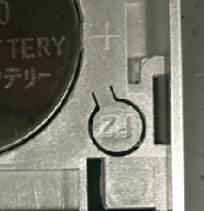
电机通电，按下P2+P2+上。电机声音转动提示对码成功
3.对码
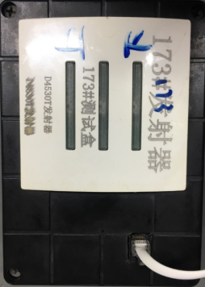
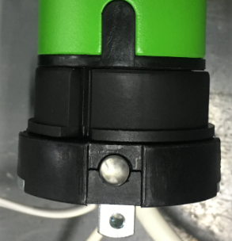
4.调三键电子模式
2.按一下行程头按钮，电机声音转动提示，按一下DC1530T控制盒，将控制板模式切换成DC246D模式（R型电机无行程头按钮，直接上电切换模式）
★R型电机按左边第三个按钮，E型电机按右边第三个按钮进行模式切换
1.将水晶接头插入到DC246D测试盒中
5.低压测试电机吸合
按到低压测试吸合，按DC246D测试盒的上行健和下行键，电机转动，测试电机低电压吸合正常
DOOYA 作业指导书JS-9-1.380 C/00
适用类型：DM45F/Y、EQ/Y、DM35RVL[173#] | 制程站别：接地噪音高压测试 | 人数：1 | 标准工时： | 日期：2018/7/12
作业步骤：

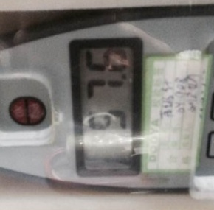
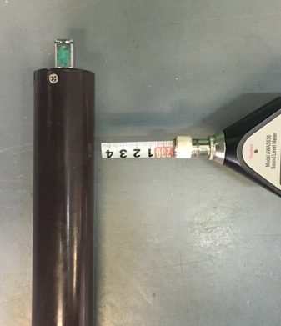
6.测试噪音
★注意不要反转
开关打到高压，按测试盒上/下行键，电机减速端靠近耳朵处听，无杂音异音、变音等现象，正反转都要检查
NG
OK
★按图示在外管减速端往下4-6cm，且分贝仪距离电机5cm处测试噪音值
★测试必须关闭门窗
5cm
放大
4-6cm
高压、接地测试接线琴键夹
7.高压、接地测试电源线接线
接地线接左边琴键夹，蓝、棕线接右边琴键夹
放大

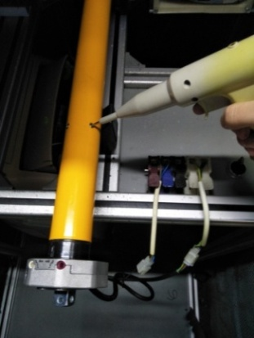
8.高压、接地测试
放大
测试枪头部金属部分触碰销子或接地螺丝及驱动头螺丝处，然后按下测试枪按钮，测试枪指示灯亮，开始测试
★测试不合格时设备红色指示灯亮，并伴有警报声音，按下“RESET”键重置设备
测试中，“TEST”黄色指示灯亮
测试结束，测试合格时，“PASS”绿色指示灯亮
测试结束，测试不合格时，“FAIL”红色指示灯亮，并伴有警报声音
RESET键
按到高压，在按正反转，分贝仪距离电机减速端5cm处测噪音值
E型、F型电机先删行程，再按下P2+停+P2。电机声音转动提示删码成功
9.删码
★此三款电机出厂之前必须要调成三键电子模式

